상품제안서
차량 송풍구 서큘레이터 LED 무드등 USB 선풍기 3단조절 | 상품코드: F25590

 |  |  |  |  |  |  | 02-412-0044 | www.easy1.co.kr
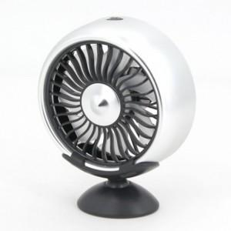

【상세/제작정보】 | 강력한 바람과 차량용 무드등까지

【인쇄/포장옵션】 | 레이저 / 포장지포장

【공급단가】 | 수량 | 100~ | 300~ | 500~ | 1,000~ | 3,000~
*VAT별도 | 단가 | 5,040원 | 4,950원 | 4,830원 | 4,740원 | 4,620원

【상품 URL】 | https://dev.easy1.co.kr:443/src/goods_detail.php?gdno=25590

